Лист1
f1(x) | 2x + lg x +0,5=0 |  |  |  | f1'(x)= | 2+1/(x*ln(10))
f2(x) | x^3 + 0,2x^2 + 0,5x + 0,8 = 0 |  |  |  | f2'(x)= | 3x^2+0,4x+0,5

 | 1 график |  | ОДЗ: | x>0 |  |  |  |  |  | 2 график |  | ОДЗ: | -∞<=x<=+∞
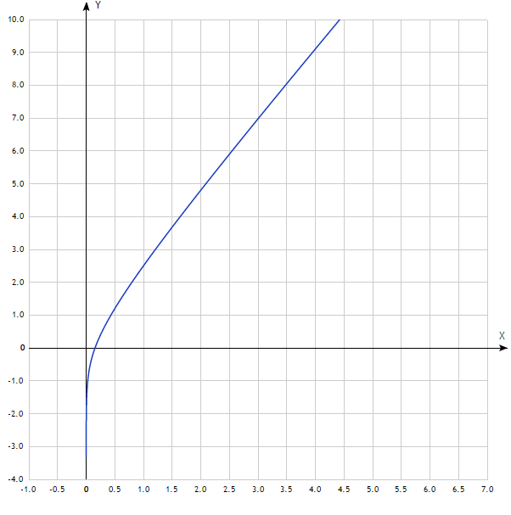
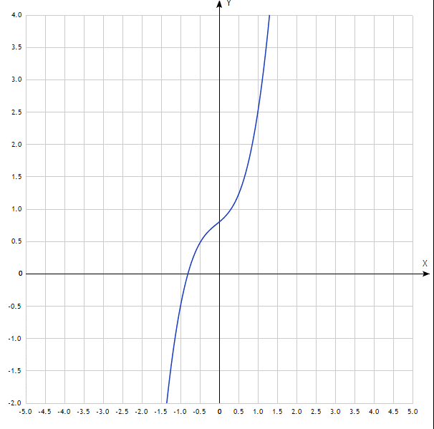

 | Корни графически : |  |  |  |  |  |  |  |  | Корни графически :
 | x=0,2 |  |  |  |  |  |  |  |  |  | x=-0,8

 | Отрезки локализации: |  |  |  |  |  |  |  |  | Отрезки локализации:
 | 0,01<=x<=0,5 |  |  |  |  |  |  |  |  | -1<=x<=-0,5

 | Выполним проверку теоремы 1.: |  |  |  |  |  |  |  |  | Выполним проверку теоремы 1.:

x | f1(x) | f1(0,01)*f1(0,5)= |  | -1.7744756064 | <0 |  |  |  | x | f2(x) | f2(0,01)*f2(0,5)= |  | -0.2375 | <0
0.01 | -1.48 |  |  |  |  |  |  |  | -1 | -0.5
0.5 | 1.1989700043 |  |  |  |  |  |  |  | -0.5 | 0.475

 | Выполним проверку теоремы 2: |  |  |  |  |  |  |  |  | Выполним проверку теоремы 2:
 | f1'(x)= | 2+1/(x*ln(10)) |  |  |  |  |  |  |  | f2'(x)= | 3x^2+0,4x+0,5
 | ln(10)>0 | f1'(x)>0 для любых x>0; Следовательно и для отрезка локализации . Условие выполнено |  |  |  |  |  |  |  |  | f2'(x)>0 для любых x, т.к. Дискриминант f'(x)<0 и f'(0)=0,5.
 | x>0

 | 5. | f1(x) | 2x + lg x +0,5=0 |  |  |  |  |  |  | 5. | f2(x) | x^3 + 0,2x^2 + 0,5x + 0,8 = 0
 |  | f1''(x)= | -LN(10)/ ( ( (LN(10) )^2 )*x^2) |  |  |  |  |  |  |  | f2''(x)= | 6x+0,8
x= | 0.01 | f1(x)= | -1.48 |  |  |  |  |  | x= | 0.01 | f2(x)= | 0.805021
 |  | f1''(x)= | -4342.944819 |  |  |  |  |  |  |  | f2''(x)= | 0.86
 |  | f1(x) * f1''(x)= |  | 6427.5583322 | >0 |  |  |  |  |  | f2(x) * f2''(x)= |  | 0.69231806 | >0

 | x0h= | 0.5 |  |  |  |  |  |  |  | x0h= | -0.5
 | x0k= | 0.01 |  |  |  |  |  |  |  | x0k= | -1

eps= | 0.1 |  |  | x= | 0.13403191148 |  |  |  | eps= | 0.1 |  |  | x= | -0.82309140671
i | xk | xh | t | f(xk) | f'(xk) | f(xh) | f(t) | Усл | i | xk | xh | t | f(xk) | f'(xk) | f(xh) | f(t) | Усл
0 | 0.01 | 0.5 | 0.042577987604 | -1.48 | 45.42944819 | 1.1989700043 | -0.7856588936 | FALSE | 0 | 0.01 | 0.5 | -0.99089643168 | 0.805021 | 0.8043 | 1.225 | -0.47201023363 | FALSE
1 | 0.042577987604 | 0.22365852742 | 0.10697638051 | -0.7856588936 | 12.19997671 | 0.29690251598 | -0.2567593393 | FALSE | 1 | -0.99089643168 | -0.57621515334 | -0.84996708738 | -0.47201023363 | 3.3492686423 | 0.38697999977 | -0.094548398431 | FALSE
2 | 0.10697638051 | 0.16108744246 |  |  |  |  |  | TRUE | 2 | -0.84996708738 | -0.79621572604 |  |  |  |  |  | TRUE

